Chi tiết địa chất
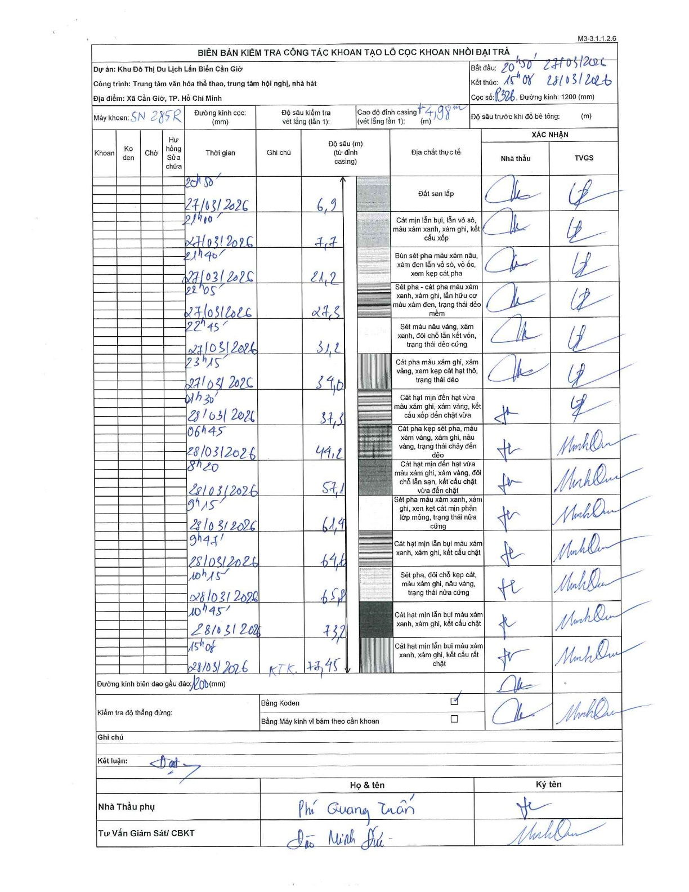
Dự án | Cần Giờ
Hạng mục | Trung tâm văn hóa thể thao, trung tâm hội nghị, nhà hát
Tên bộ phận | Xã Cần Giờ, TP. Hồ Chí Minh
Số hiệu cọc | P326
Tên Máy khoan | SGCT-KCN0001
Đường kính | D1200
Bắt đầu thi công | 20:50 27/03/2026
Kết thúc thi công | 15:08 28/03/2026

Địa chất TT | Đường kính | Mô tả lớp thiết kế | Từ (h) | Đến (h) | Cao độ từ | Cao độ đến | T.Gian (h) | Dài (m) | V (m/h) | Ghi chú
Đất san lấp | D1200 | Đất san lấp | 20:50 27/03/2026 | 21:00 27/03/2026 | 4.98 | -6.9 | 0.17 | 11.88 | 71.28
2 | D1200 | Cát mịn lẫn bụi, lẫn vỏ sò, màu xám xanh, xám ghi, kết cấu xốp | 21:00 27/03/2026 | 21:40 27/03/2026 | -6.9 | -7.7 | 0.67 | 0.8 | 1.2
3 | D1200 | Bùn sét pha màu xám nâu, xám đen lẫn vỏ sò, vỏ ốc, xem kẹp cát pha | 21:40 27/03/2026 | 22:05 27/03/2026 | -7.7 | -21.2 | 0.42 | 13.5 | 32.4
4 | D1200 | Sét pha - cát pha màu xám xanh, xám ghi, lẫn hữu cơ màu xám đen, trạng thái dẻo mềm | 22:05 27/03/2026 | 22:45 27/03/2026 | -21.2 | -27.3 | 0.67 | 6.1 | 9.15
5 | D1200 | Sét màu nâu vàng, xám xanh, đôi chỗ lẫn kết vón, trạng thái dẻo cứng | 22:45 27/03/2026 | 23:15 27/03/2026 | -27.3 | -31.2 | 0.5 | 3.9 | 7.8
6 | D1200 | Cát pha màu xám ghi, xám vàng, xem kẹp cát hạt thô, trạng thái dẻo | 23:15 27/03/2026 | 01:30 28/03/2026 | -31.2 | -34 | 2.25 | 2.8 | 1.24
7 | D1200 | Cát hạt mịn đến hạt vừa màu xám ghi, xám vàng, kết cấu xốp đến chặt vừa | 01:30 28/03/2026 | 06:45 28/03/2026 | -34 | -37.3 | 5.25 | 3.3 | 0.63
8 | D1200 | Cát pha kẹp sét pha, màu xám vàng, xám ghi, nâu vàng, trạng thái chảy đến dẻo | 06:45 28/03/2026 | 08:20 28/03/2026 | -37.3 | -44.2 | 1.58 | 6.9 | 4.36
9 | D1200 | Cát hạt mịn đến hạt vừa màu xám ghi, xám vàng, đôi chỗ lẫn sạn, kết cấu chặt vừa đến chặt | 08:20 28/03/2026 | 09:15 28/03/2026 | -44.2 | -57.1 | 0.92 | 12.9 | 14.07
10 | D1200 | Sét pha màu xám xanh, xám ghi, xen kẹt cát mịn phân lớp mỏng, trạng thái nửa cứng | 09:15 28/03/2026 | 09:45 28/03/2026 | -57.1 | -61.4 | 0.5 | 4.3 | 8.6
11 | D1200 | Cát hạt mịn lẫn bụi màu xám xanh, xám ghi, kết cấu chặt | 09:45 28/03/2026 | 10:15 28/03/2026 | -61.4 | -64.6 | 0.5 | 3.2 | 6.4
12 | D1200 | Sét pha, đôi chỗ kẹp cát, màu xám ghi, nâu vàng, trạng thái nửa cứng | 10:15 28/03/2026 | 10:45 28/03/2026 | -64.6 | -65.8 | 0.5 | 1.2 | 2.4
13 | D1200 | Cát hạt mịn lẫn bụi màu xám xanh, xám ghi, kết cấu chặt | 10:45 28/03/2026 | 15:08 28/03/2026 | -65.8 | -73.2 | 4.38 | 7.4 | 1.69
14 | D1200 | Cát hạt mịn lẫn bụi màu xám xanh, xám ghi, kết cấu rất chặt | 15:08 28/03/2026 | 15:08 28/03/2026 | -73.2 | -73.45 | 0.5 | 0.25 | 0.5 | KTK: 73.45

ẢNH BIÊN BẢN GỐC

